TAPA
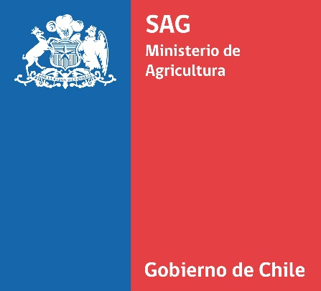

CATASTRO VITÍCOLA NACIONAL
2021

DIVISIÓN DE PROTECCIÓN AGRÍCOLA-FORESTAL Y SEMILLAS SUBDEPARTAMENTO DE VIÑAS, VINOS Y BEBIDAS ALCOHÓLICAS
SAG

INTRODUCCION
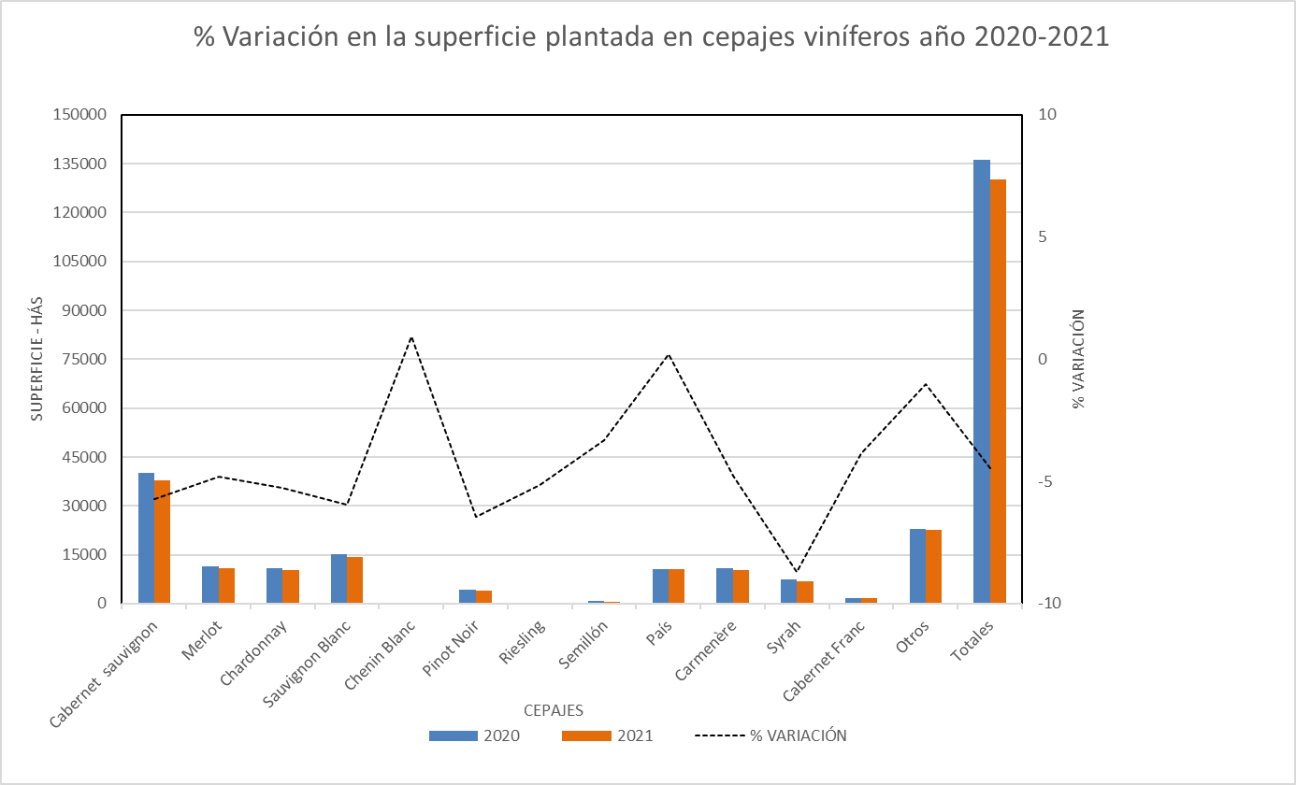
El Servicio Agrícola y Ganadero, presenta el Informe del Catastro Vitícola Nacional 2021, el que ha sido elaborado con los antecedentes proporcionados por los productores, a través de sus declaraciones juradas de plantación de vides para vinificación, consumo fresco y pisco, realizadas vía electrónicamente a través del sistema en línea habilitado para este efecto en el Portal Institucional del Servicio, según lo establecido por la Resolución Exenta N° 4196 de fecha 05.08.2008, declarando la totalidad del viñedo.

La motivación del Servicio de presentar anualmente este Catastro del Viñedo Chileno, obedece a la necesidad de aportar información que sirvan para enfrentar en forma consistente, la implementación de políticas adecuadas al desarrollo del sector, el control de la zonificación vitícola y denominaciones de origen de vinos, como también, una acertada toma de decisiones de los diferentes agentes que intervienen en esta área de la agricultura chilena.

Los datos que se presenta en este Informe del Catastro Vitícola 2021, contiene la información, hasta el 31 de Diciembre del 2021, de las plantaciones declaradas de las vides de vinificación a través del sistema en línea implementado por el Servicio. La información obtenida de las vides para pisco, se presentan de igual manera incluyendo lo que a dicha fecha existe como registro en la base de datos del Servicio.

Cabe señalar que desde el año 1995 al 2007, el catastro se obtenía de la información recibida de los productores a través de las declaraciones juradas presentadas en papel, señalando solamente las variaciones o modificaciones experimentadas en el año, ya sea de arranques, injertaciones o plantaciones de vides nuevas, a diferencia de lo efectuado en el año 2008, en que se solicitó a todos los propietarios o tenedores de terrenos plantados con vides que declarasen la totalidad de su plantación, lo que significó el levantamiento de un nuevo catastro a partir del año 2008. En ésta ocasión se entrega la versión correspondiente a dicho levantamiento, para el año 2021.

La superficie de vides para vinificación alcanzó las 130.086,17 hectáreas, que en comparación al catastro presentado en el año 2020 que fue de 136.166,24 hectáreas, representa una variación negativa de 4,5% en la superficie. Se presentan variaciones negativas en cuanto a superficie total en variedades como Syrah, Pinot noir, Sauvignon blanc, Cabernet sauvignon, Chardonnay con porcentajes equivalentes a 8,7%, 6,4%, 6,0%, 5,7% y 5,3% respectivamente.

Respecto del encepado nacional, el 73,8% del viñedo corresponde a cepajes tintos y el 26,2% a cepajes blancos, representados mayoritariamente por los cepajes Cabernet Sauvignon, Merlot, País, Sauvignon Blanc, Chardonnay y Moscatel de Alejandría, respectivamente. Mientras que del total nacional agrupados, las variedades más plantadas corresponde a Cabernet Sauvignon (29,0%), Sauvignon Blanc (11,0%), Merlot (8,3%), Pais (8,0%), Chardonnay (8,0%), Carmenère (7,9%).

Las 12 variedades más plantadas del total nacional.
CABERNET SAUVIGNON - CABERNET | 37754.09
SAUVIGNON BLANC - BLANC FUMÉ - FUMÉ | 14316.49
MERLOT | 10819.09
PAIS - MISSION - CRIOLLA | 10464.72
CHARDONNAY - PINOT CHARDONNAY | 10345.26
CARMENÈRE - GRANDE VIDURE | 10318.8
Tintorera | 7618.48
SYRAH - SIRAH - SHIRAZ | 6755.47
MOSCATEL DE ALEJANDRÍA - BLANCA ITALIA | 4317.51
PINOT NOIR - PINOT NEGRO | 3909.89
COT - COT ROUGE - MALBEC - MALBEK - MALBECK | 2468.51
CABERNET FRANC - CABERNET FRANCO | 1626.78
Otras 90 variedades | 9375.08

Las 12 variedades blancas más plantadas.

SAUVIGNON BLANC - BLANC FUMÉ - FUMÉ | 14316.49
CHARDONNAY - PINOT CHARDONNAY | 10345.26
MOSCATEL DE ALEJANDRÍA - BLANCA ITALIA | 4317.51
VIOGNIER | 724.03
SEMILLÓN | 677.52
PINOT GRIS - PINOT GRIGIO | 656.76
TORONTEL - TORRONTÉS - TORRONTÉS RIOJANO | 621.24
PEDRO JIMÉNEZ | 515.81
SAUVIGNON VERT - FRIULANO | 436.29
RIESLING | 362.21
GEWURZTRAMINER | 306.77
CHASSELAS | 252.14
OTRAS 34 VARIEDADES | 369.85

Las 12 variedades tintas más plantadas.

CABERNET SAUVIGNON - CABERNET | 37754.09
MERLOT | 10819.09
PAIS - MISSION - CRIOLLA | 10464.72
CARMENÈRE - GRANDE VIDURE | 10318.8
Tintorera | 7618.48
SYRAH - SIRAH - SHIRAZ | 6755.47
PINOT NOIR - PINOT NEGRO | 3909.89
COT - COT ROUGE - MALBEC - MALBEK - MALBECK | 2468.51
CABERNET FRANC - CABERNET FRANCO | 1626.78
CINSAULT | 966.09
CARIGNAN - CARIGNANE - CARIÑENA | 940.6
PETIT VERDOT | 846.33
OTRAS 43 VARIEDADES | 1543.65

Variación en la superficie plantada año 2021 versus 2020.

